工作表2
〔附件-3〕
 | 台灣三菱化學股份有限公司（MCTW）
TSMC Chemical lorry/Gas trailer Barcode二合一單
Material Barcode

 | 料號

 | 槽號
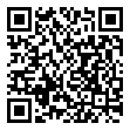
 | 批號

 | 供應商

 | 廠別

Chemical lorry/Gas trailer CoA上傳資訊
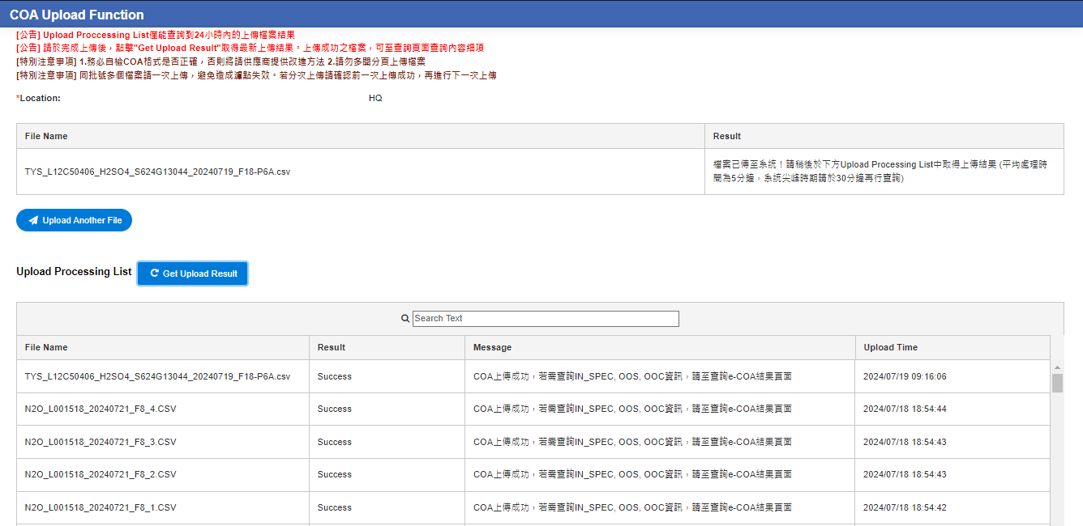

CoA 是否符合出貨規格 (SPEC) : _Y_(Y/N)
Chemical lorry/Gas trailer CoA上傳資訊裡的BatchID是否與 出貨單相符: _Y_(Y/N)
填表人 (supplier) :____________ ; 確認者 (supplier) : ____________
 |  | Page 1/1 （TLEQA915020103A1）

